17_07_2023
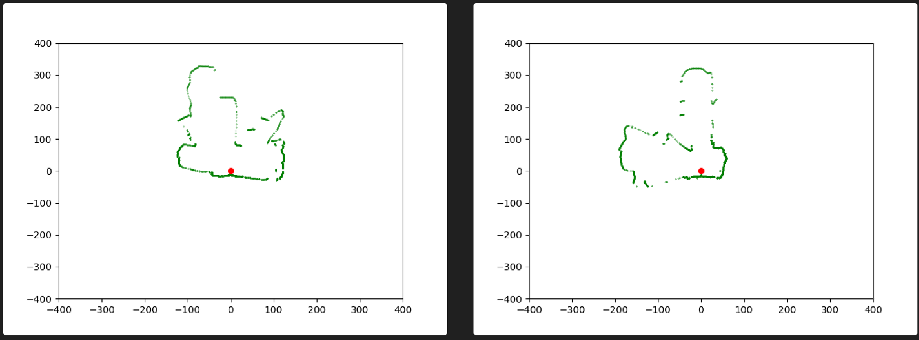
- Lọc bộ dữ liệu -> Lấy được data của hai vị trí ->

18_07_2023_DATN
Task

- Lấy data dễ hơn trong phòng Thiệp
- Tìm các phương pháp có thể có -> Thử nghiệm tính xem như thế nào
- Thử nghiệm và thử nghiệm

Implement

- Data cũ Data1

- New Data

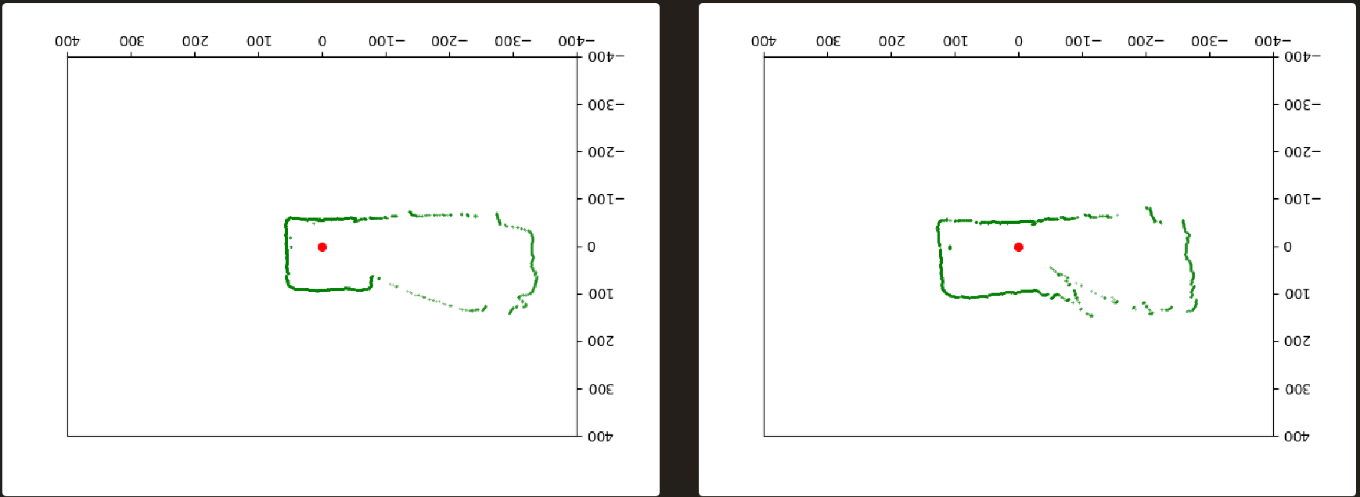

Option 1

- Tính theo ChatGPT, tính sự thay đổi của từng X, Y -> Từ đó tổng lại tính thử sự thay đổi của toàn bộ
- Tính góc thay đổi theo sự thay đổi của từng X, Y -> Từ đó tổng lại tính thử sự thay đổi của góc toàn bộ
- Tính sự thay đổi dựa theo Euclidean distance

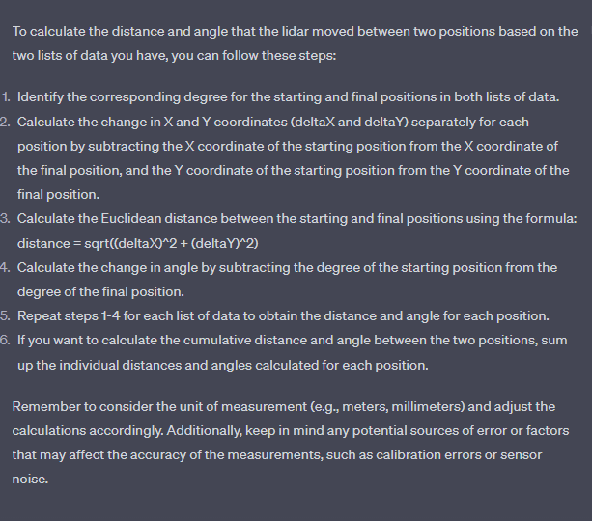
 | Data 1_17_07_2023
 | 48.33 | 0.60
 |  | 116.00

 | Data 2_18_07_2023
 | 29.94 | 0.52

Option 2 - No

- Tính sự thay đổi của distance dựa trên sự thay đổi của từng X, Y -> Từ đó tổng lại sự thay đổi của toàn bộ
- Tính góc thay đổi theo sự thay đổi của từng X, Y -> Từ đó áp dụng công thức

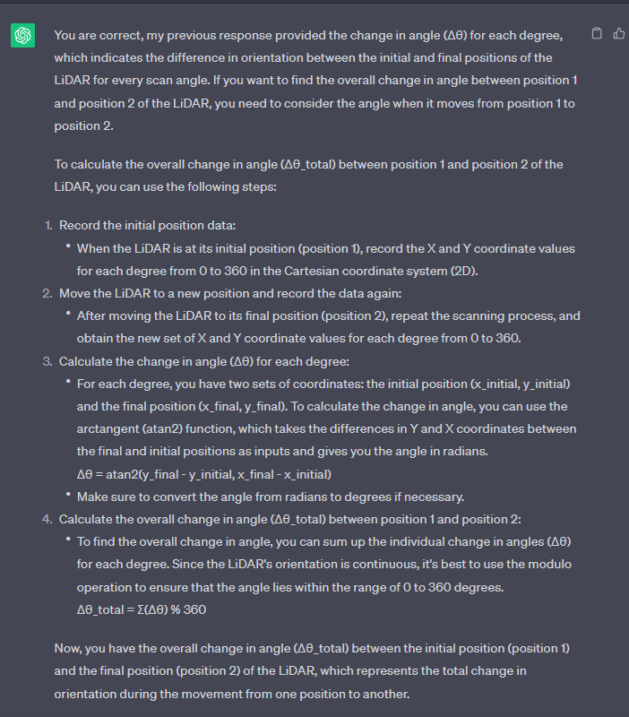

Implement

- Option 1

